상품제안서
인컬러 5본입 비비드 육각 B 연필 세트 | 상품코드: S41950

 |  |  |  |  |  |  | 02-713-8555 | www.synergygift.co.kr
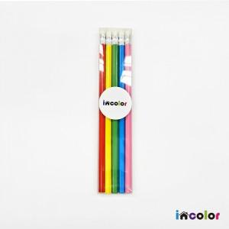 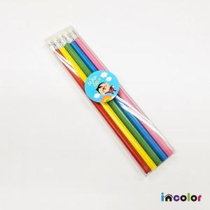 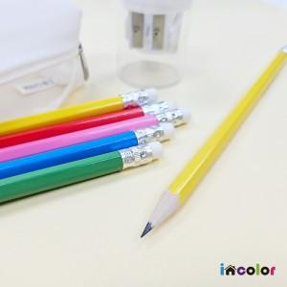

【상세/제작정보】

【인쇄/포장옵션】 | 풀칼라 / 스티커부착

【공급단가】 | 수량 | 300~ | 500~ | 1,000~ | 3,000~ | 5,000~
*VAT별도 | 단가 | 870원 | 850원 | 830원 | 780원 | 770원

【상품 URL】 | https://www.synergygift.co.kr:443/src/goods_detail.php?gdno=41950

